0. 表紙
海洋管理協議会

Chain of Custody MSC CoC 消費者向け事業者（CFO）審査用チェックリスト及び報告書用テンプレート v 2.2 （2023年6月07日発行）

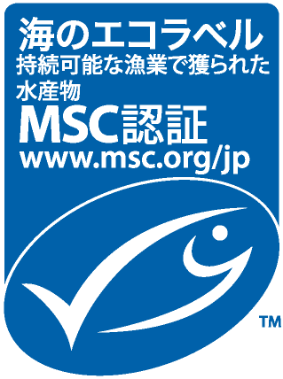

プログラム文書：
MSC Chain of Custody認証規格：消費者向け事業者（CFO）用バージョン v2.1 （2023年5月15日）
MSC CoC認証要求事項 v3.1 （2019年8月23日）
MSC一般要求事項 v2.5（2022年10月26日）
MSC 労働適格性に関する要求事項 v1.0 (2022年10月26日)
ASC CoC モジュール v1.1 (2023年5月15日)
バージョン履歴
版 | 発行日 | 改訂内容
1.0 | 2015-02-20 | N/A
1.01 | 2015-09-01 | 実質的な影響のない改訂
2.0 | 2019-03-28 | CoCプログラムの見直しによる改訂
2.1 | 2019-08-23 | MSC CoC認証要求事項 v3.1と連携して組み込まれた更新
2.2 | 2023-06-07 | MSC労働適格性に関する要求事項v1.0、ASC CoC認証モジュールv1.1およびCoC規格 CFOバージョンv2.1の導入に伴う更新

 |  |  | 審査機関名及びロゴ

MSCCoC「消費者向け事業者（CFO）審査用チェックリスト及び報告書テンプレート」及びそのコンテンツの著作権はMSCにあります。 © “Marine Stewardship Council” 2023 不許複製 本チェックリストの正式言語は英語です。確定バージョンは、MSCのウェブサイト website www.msc.org.に掲載されています。コピーやバージョン、翻訳との違いがあった場合、確定英語版をご参照ください。

